Table 2
Директор
“’
.“
” "” ’.'. t”,”
bH6 | епит» г.Туймазы ева Т.М.

Table 5
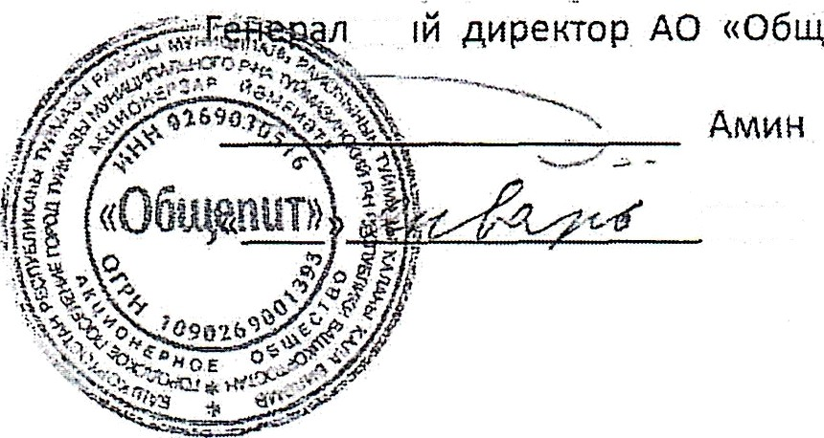
(зимний сезон) 2025-2026 учебный год

Table 27
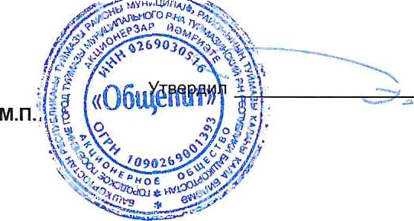
Составил Альтеева Альфия Идрисовна

